关系图
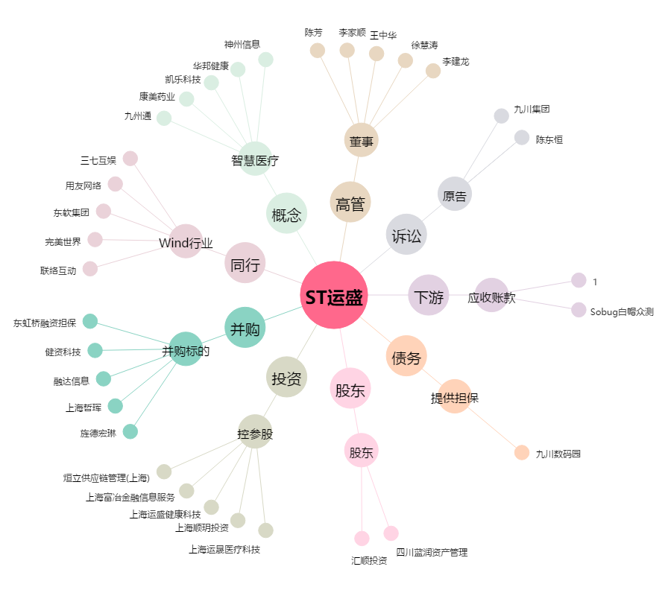
ST运盛[600767.SH] - 关系概览图

